상품제안서
레빗 치카 라운드 UV-C 휴대용 칫솔살균기 | 상품코드: S28925

 |  |  |  |  |  |  | 02-713-8555 | www.synergygift.co.kr
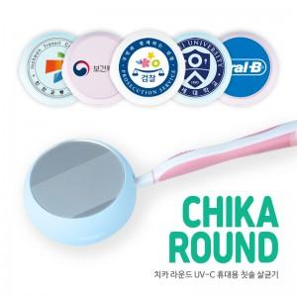

【상세/제작정보】

【인쇄/포장옵션】 | 풀칼라 / 포장지포장

【공급단가】 | 수량 | 50~ | 100~ | 500~ | 1,000~ | 3,000~
*VAT별도 | 화이트 | 12,100원 | 11,780원 | 11,000원 | 10,780원 | 10,580원
 | 블루 | 12,100원 | 11,780원 | 11,000원 | 10,780원 | 10,580원
 | 핑크 | 12,100원 | 11,780원 | 11,000원 | 10,780원 | 10,580원

【상품 URL】 | https://www.synergygift.co.kr:443/src/goods_detail.php?gdno=28925

